F1
FICHE DE RECETTE

Choucroute végétarienne

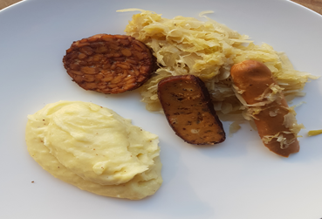
Type de recette
Nombre de portions | 6
Temps de préparation
Temps de cuisson
Temps de refroidissement
Coût matières total (HT) : | 19.50 €
Coefficient multiplicateur :
Prix / Portion (HT) : | 3.2500 €

INGRÉDIENTS

PRODUIT | UNITÉ | QUANTITÉ | PUHT | PTHT
Choucroute | KG | 1 |  | 2.2
Oignons | KG | 0.2 |  | 0.55
Thym, laurier , baie de genévrier, clou de girofle |  |  |  | 0.25
Pomme | Kg | 0.175 |  | 0.25
Tofu black forest | KG | 0.2 |  | 2.25
mini saucisses porc fumée (60gr/pce) | PCE | 6 |  | 7.91
Tempeh | KG | 0.2 |  | 2.79
Sauce soja |  |  |  | 1
Beurre | KG | 0.1 |  | 1.1
Ail | GR | 25 |  | 0.2
Vin blanc | CL | 20 |  | 1
TOTAL |  |  |  | 19.50 €

DESCRIPTION DE LA RECETTE

1.Eplucher et faire suer les oignons( sauf un piqué de clous de girofle), ajouter l’ail en gousse. 2.Rincer (si nécessaire) la choucroute et l'ajouter aux oignons, ajouter le thym et le laurier 3.Placer les pommes évidées au milieu, mouiller avec le vin blanc et cuire à feu doux. 4.Ajouter un peu d’eau. 5.Couper le tempeh en tranches , les faire tremper dans la sauce soja quelques minutes, égoutter, passer dans le cumin et poêler à l’huile. 6.Réchauffer les saucisses sur la choucroute. 7.Trancher et faire griller ou poêller le tofu . Accompagner de pomme de terre ou purée

